상품제안서
파티션 노트북 태블릿 다용도파우치 | 상품코드: S36485

 |  |  |  |  |  |  | 02-713-8555 | www.synergygift.co.kr
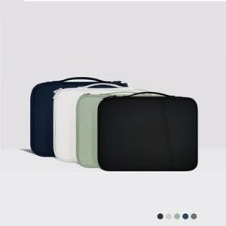

【상세/제작정보】

【인쇄/포장옵션】 | 실크 / OPP(비닐)

【공급단가】 | 수량 | 30~ | 100~ | 300~ | 1,000~ | 3,000~
*VAT별도 | 11인치 | 15,980원 | 15,490원 | 14,640원 | 14,030원 | 13,540원
 | 13인치 | 17,290원 | 16,760원 | 15,840원 | 15,180원 | 14,650원

【상품 URL】 | https://www.synergygift.co.kr:443/src/goods_detail.php?gdno=36485

